상품제안서
파스텔 구강세트 3종 | 상품코드: S13308

 |  |  |  |  |  |  | 02-713-8555 | www.synergygift.co.kr
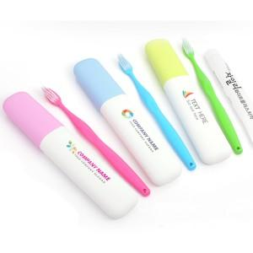

【상세/제작정보】 | *최소주문 수량-300개 *인쇄비-기본수량 무료 -300개 이하 별도 2만원

【인쇄/포장옵션】 | 풀칼라 / 별도문의

【공급단가】 | 수량 | 300~ | 1,000~ | 2,000~ | 3,000~ | 5,000~
*VAT별도 | 단가 | 1,860원 | 1,790원 | 1,730원 | 1,660원 | 1,610원

【상품 URL】 | https://www.synergygift.co.kr:443/src/goods_detail.php?gdno=5552

